Sheet1
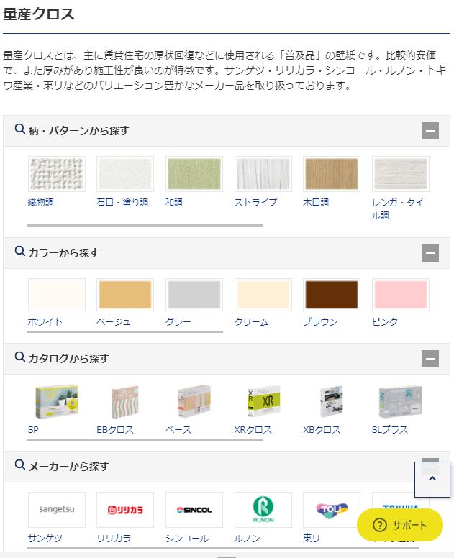
全キッチンメーカー・扉カラー一覧

現在取り付いているキッチンの扉色と近い色やデザインを探せます。
HARUTASのおすすめのLIXILのキッチン収納に合わせられます。

🔍カラーから探す

